Quelques_graphes
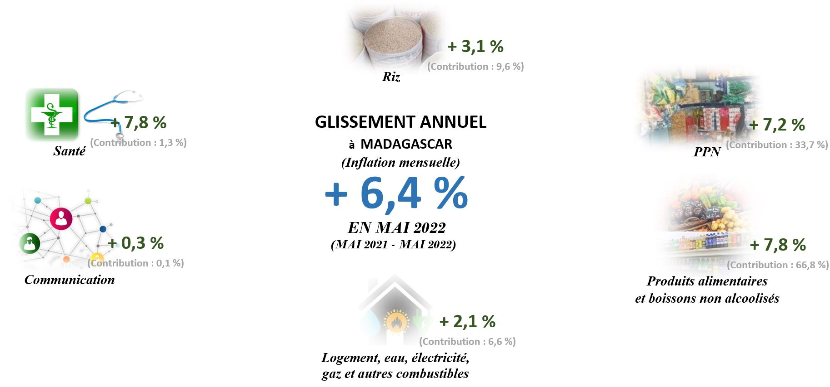
 |  |  | a

Evolution des indices des principaux regroupement
 | Ensemble | Riz | PPN | Produits alimentaires et boissons non alcoolisés
Jan-16 | 98.3 | 99.5 | 98.9 | 98.5
Feb-16 | 98.7 | 99.8 | 99.2 | 98.8
Mar-16 | 98.8 | 99.9 | 99.6 | 99.3
Apr-16 | 99.0 | 100.0 | 99.9 | 99.5
May-16 | 99.2 | 100.0 | 99.9 | 99.6
Jun-16 | 99.6 | 100.1 | 100.0 | 99.9
Jul-16 | 100.2 | 100.1 | 100.0 | 100.1
Aug-16 | 100.4 | 99.9 | 99.9 | 100.2
Sep-16 | 100.6 | 99.7 | 99.9 | 100.3
Oct-16 | 100.8 | 100.0 | 100.3 | 100.7
Nov-16 | 101.3 | 100.2 | 100.7 | 101.0
Dec-16 | 103.0 | 100.7 | 101.6 | 102.2
Jan-17 | 104.1 | 102.1 | 102.8 | 103.3
Feb-17 | 105.2 | 105.7 | 105.6 | 105.2
Mar-17 | 106.6 | 108.7 | 107.9 | 106.7
Apr-17 | 107.6 | 112.2 | 110.1 | 108.1
May-17 | 107.9 | 112.7 | 110.7 | 108.5
Jun-17 | 108.4 | 112.4 | 110.8 | 108.8
Jul-17 | 108.7 | 112.5 | 111.2 | 109.2
Aug-17 | 109.1 | 113.0 | 111.7 | 109.7
Sep-17 | 109.5 | 113.2 | 112.2 | 110.0
Oct-17 | 110.1 | 115.4 | 113.6 | 111.0
Nov-17 | 112.1 | 124.0 | 119.3 | 114.4
Dec-17 | 113.9 | 130.8 | 123.8 | 117.1
Jan-18 | 114.8 | 131.4 | 124.7 | 118.1
Feb-18 | 115.4 | 131.4 | 125.0 | 118.9
Mar-18 | 116.2 | 132.5 | 125.9 | 119.6
Apr-18 | 116.7 | 132.7 | 126.1 | 120.0
May-18 | 116.9 | 133.0 | 126.3 | 120.3
Jun-18 | 117.6 | 134.0 | 127.0 | 120.9
Jul-18 | 118.2 | 134.3 | 127.4 | 121.3
Aug-18 | 118.7 | 134.3 | 127.5 | 121.7
Sep-18 | 119.1 | 134.8 | 128.0 | 122.1
Oct-18 | 119.5 | 134.8 | 128.1 | 122.3
Nov-18 | 120.2 | 135.1 | 128.8 | 123.5
Dec-18 | 121.9 | 136.3 | 130.4 | 125.0
Jan-19 | 122.4 | 136.6 | 130.8 | 125.5
Feb-19 | 123.0 | 136.7 | 130.9 | 125.8
Mar-19 | 123.3 | 136.7 | 131.0 | 126.0
Apr-19 | 123.5 | 136.6 | 131.1 | 126.3
May-19 | 123.9 | 136.2 | 130.9 | 126.4
Jun-19 | 124.7 | 136.3 | 131.1 | 126.8
Jul-19 | 124.8 | 136.4 | 131.3 | 127.1
Aug-19 | 125.2 | 136.7 | 131.6 | 127.3
Sep-19 | 125.4 | 136.7 | 131.7 | 127.5
Oct-19 | 125.7 | 136.9 | 131.9 | 127.8
Nov-19 | 126.0 | 136.9 | 132.3 | 128.2
Dec-19 | 126.7 | 137.3 | 133.1 | 128.9
Evolution des indices des principaux regroupement
 | Ensemble | Riz | PPN | Produits alimentaires et boissons non alcoolisés
Jan-20 | 127.2 | 137.5 | 133.4 | 129.3
Feb-20 | 127.7 | 137.6 | 133.5 | 129.7
Mar-20 | 128.5 | 138.3 | 134.1 | 130.5
Apr-20 | 129.1 | 138.7 | 134.5 | 131.0
May-20 | 129.2 | 138.7 | 134.6 | 131.1
Jun-20 | 129.6 | 138.7 | 134.7 | 131.4
Jul-20 | 129.8 | 138.9 | 134.8 | 131.6
Aug-20 | 130.2 | 138.9 | 134.9 | 132.1
Sep-20 | 130.8 | 139.2 | 135.2 | 132.9
Oct-20 | 131.2 | 139.3 | 135.4 | 133.3
Nov-20 | 131.6 | 140.0 | 135.9 | 133.7
Dec-20 | 132.5 | 141.6 | 137.5 | 135.1
Jan-21 | 133.6 | 145.3 | 140.0 | 136.6
Feb-21 | 134.1 | 147.0 | 141.1 | 137.4
Mar-21 | 135.1 | 149.4 | 142.9 | 138.8
Apr-21 | 136.1 | 149.2 | 143.9 | 140.2
May-21 | 136.7 | 149.6 | 144.6 | 141.0
Jun-21 | 137.4 | 149.5 | 145.5 | 142.0
Jul-21 | 137.9 | 149.5 | 146.3 | 142.6
Aug-21 | 138.5 | 149.5 | 146.9 | 143.2
Sep-21 | 139.0 | 149.3 | 147.3 | 143.6
Oct-21 | 139.2 | 149.2 | 147.4 | 143.8
Nov-21 | 139.7 | 149.7 | 148.0 | 144.4
Dec-21 | 140.6 | 150.9 | 149.4 | 145.6
Jan-22 | 141.6 | 152.2 | 150.6 | 146.6
Feb-22 | 142.6 | 153.7 | 151.8 | 147.9
Mar-22 | 143.5 | 153.9 | 152.9 | 149.2
Apr-22 | 144.5 | 154.3 | 154.6 | 150.8
May-22 | 145.5 | 154.3 | 155.0 | 152.1

Glissement annuel 2017
 | Ensemble | Riz | PPN | Produits alimentaires et boissons non alcoolisés
Janvier | 5.9 | 2.6 | 3.9 | 4.9
Février | 6.6 | 5.9 | 6.5 | 6.4
Mars | 7.9 | 8.7 | 8.2 | 7.5
Avril | 8.6 | 12.2 | 10.3 | 8.7
Mai | 8.7 | 12.7 | 10.8 | 8.9
Juin | 8.8 | 12.2 | 10.8 | 9.0
Juillet | 8.4 | 12.3 | 11.2 | 9.1
Août | 8.6 | 13.1 | 11.8 | 9.5
Septembre | 8.8 | 13.5 | 12.3 | 9.7
Octobre | 9.2 | 15.4 | 13.2 | 10.3
Novembre | 10.7 | 23.8 | 18.5 | 13.2
Décembre | 10.6 | 29.8 | 21.8 | 14.6
Glissement annuel 2018
 | Ensemble | Riz | PPN | Produits alimentaires et boissons non alcoolisés
Janvier | 10.3 | 28.7 | 21.3 | 14.3
Février | 9.7 | 24.3 | 18.3 | 13.0
Mars | 9.0 | 21.9 | 16.7 | 12.1
Avril | 8.5 | 18.3 | 14.5 | 11.0
Mai | 8.4 | 18.0 | 14.1 | 10.9
Juin | 8.5 | 19.3 | 14.6 | 11.1
Juillet | 8.8 | 19.4 | 14.5 | 11.1
Août | 8.8 | 18.9 | 14.1 | 11.0
Septembre | 8.8 | 19.0 | 14.1 | 10.9
Octobre | 8.5 | 16.8 | 12.8 | 10.2
Novembre | 7.3 | 8.9 | 7.9 | 8.0
Décembre | 6.9 | 4.3 | 5.3 | 6.7

Glissement annuel 2019
 | Ensemble | Riz | PPN | Produits alimentaires et boissons non alcoolisés
Janvier | 6.7 | 3.9 | 4.9 | 6.3
Février | 6.6 | 4.1 | 4.8 | 5.8
Mars | 6.1 | 3.2 | 4.0 | 5.3
Avril | 5.9 | 2.9 | 3.9 | 5.2
Mai | 5.9 | 2.4 | 3.6 | 5.1
Juin | 6.0 | 1.7 | 3.2 | 4.9
Juillet | 5.6 | 1.5 | 3.1 | 4.8
Août | 5.5 | 1.7 | 3.2 | 4.7
Septembre | 5.3 | 1.4 | 2.9 | 4.5
Octobre | 5.2 | 1.5 | 3.0 | 4.5
Novembre | 4.9 | 1.3 | 2.7 | 3.8
Décembre | 4.0 | 0.7 | 2.1 | 3.2
Glissement annuel 2020
 | Ensemble | Riz | PPN | Produits alimentaires et boissons non alcoolisés
Janvier | 3.9 | 0.6 | 2.0 | 3.0
Février | 3.9 | 0.6 | 1.9 | 3.1
Mars | 4.2 | 1.1 | 2.4 | 3.6
Avril | 4.5 | 1.6 | 2.6 | 3.7
Mai | 4.3 | 1.8 | 2.8 | 3.7
Juin | 3.9 | 1.8 | 2.7 | 3.7
Juillet | 4.0 | 1.8 | 2.7 | 3.6
Août | 3.9 | 1.7 | 2.6 | 3.7
Septembre | 4.3 | 1.9 | 2.6 | 4.3
Octobre | 4.3 | 1.8 | 2.7 | 4.3
Novembre | 4.4 | 2.3 | 2.7 | 4.3
Décembre | 4.5 | 3.2 | 3.3 | 4.8

Glissement annuel 2021
 | Ensemble | Riz | PPN | Produits alimentaires et boissons non alcoolisés
Janvier | 5.0 | 5.7 | 5.0 | 5.7
Février | 4.9 | 6.9 | 5.7 | 6.0
Mars | 5.1 | 8.0 | 6.5 | 6.4
Avril | 5.4 | 7.6 | 7.0 | 7.1
Mai | 5.8 | 7.9 | 7.5 | 7.6
Juin | 6.1 | 7.8 | 8.0 | 8.0
Juillet | 6.3 | 7.7 | 8.5 | 8.4
Août | 6.4 | 7.6 | 8.9 | 8.4
Septembre | 6.3 | 7.2 | 8.9 | 8.0
Octobre | 6.2 | 7.1 | 8.9 | 7.9
Novembre | 6.2 | 7.0 | 8.9 | 8.0
Décembre | 6.2 | 6.6 | 8.6 | 7.8
Glissement annuel 2022
 | Ensemble | Riz | PPN | Produits alimentaires et boissons non alcoolisés
Janvier | 6.0 | 4.7 | 7.5 | 7.3
Février | 6.3 | 4.5 | 7.5 | 7.6
Mars | 6.2 | 3.1 | 7.0 | 7.5
Avril | 6.2 | 3.4 | 7.4 | 7.5
Mai | 6.4 | 3.1 | 7.2 | 7.8

a

Inflation (annuelle) Réalisation et prévision (*)
 | Inflation
2017 | 8.5
2018 | 8.5
2019 | 5.6
2020 | 4.1
2021 | 5.8
2022 | 7
2023 | 6.3

 |  | a

 | E

